カート画面
 |  | 画面設計書 |  | システム名 |  |  |  |  |  |  |  | 版数 | 作成者 | 作成日 |  | 承認者 | 承認日
 |  |  |  | 画面ID |  |  |  |  |  |  |  | 初版 | 浮田 | 2025-06-02
 |  |  |  | 画面名 |  |  |  |  |  |  |  | 版 | 浮田 | 2025-06-03
 |  |  |  | JSP/HTML名 |  |  | item-cart.html |  |  |  |  | 版 | 浮田 | 2025-06-04

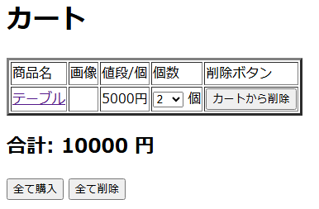
■カート画面 |  |  |  |  |  |  |  |  | ■処理概要
 |  |  |  |  |  |  |  |  | ・ホーム画面から追加された商品をカートに表示する
 |  |  |  |  |  |  |  |  | ・カートは商品名、画像、値段/個、個数、削除ボタンの順で表示する
②
①
③
 |  |  |  |  |  |  |  |  | ・合計金額を表示する

⑤
④
 |  |  |  |  |  |  |  |  | ■項目
 |  |  |  |  |  |  |  |  | ①商品表示欄
 |  |  |  |  |  |  |  |  | ②商品名を押すと商品の詳細ページに移動する
 |  |  |  |  |  |  |  |  | ③個数を変更することができる
 |  |  |  |  |  |  |  |  | ④カートからこの行の商品だけ削除される
⑦
 |  |  |  |  |  |  |  |  | ⑤合計金額を表示
 |  |  |  |  |  |  |  |  | ⑥カートに表示されている商品を全て含み、購入画面に移動する
⑥
 |  |  |  |  |  |  |  |  | ⑦カートに追加されている商品を全て削除する
 |  |  |  |  |  |  |  |  | ⑧カートが空の場合→メッセージを表示する
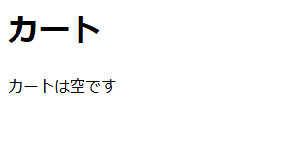

⑧

No. | 項目名(和名) |  | name属性 |  | I/O | データ型 |  | 桁 | 必 | 位置 | タグ |  |  |  | 備考
1 | 商品名 |  | item_name |  | O | String |  |  |  |  | <label for="item_name">
2 | 画像 |  | item_img |  | O | String |  |  |  |  | <label for="item_img">
3 | 値段/個 |  | price |  | O | String |  |  |  |  | <label for="price">
4 | 個数 |  | amount |  |  | String |  |  | ● |  | ?
5 | [カートから削除]ボタン |  |  |  |  |  |  |  |  |  | <input type="submit"> |  |  |  | value=""
6 | ページID(削除ボタン) |  |  |  |  |  |  |  |  |  | <input type="hidden"> |  |  |  | value=""
7 | 合計金額 |  | total_price |  | O | String |  |  |  |  | ?
8 | [全て購入]ボタン |  |  |  |  |  |  |  |  |  | <input type="submit"> |  |  |  | value=""
9 | ページID(全て購入ボタン) |  |  |  |  |  |  |  |  |  | <input type="hidden"> |  |  |  | value=""
10 | [全て削除]ボタン |  |  |  |  |  |  |  |  |  | <input type="submit"> |  |  |  | value=""
11 | ページID(全て削除ボタン) |  |  |  |  |  |  |  |  |  | <input type="hidden"> |  |  |  | value=""
12
13
14
15

■機能補足

